关系图
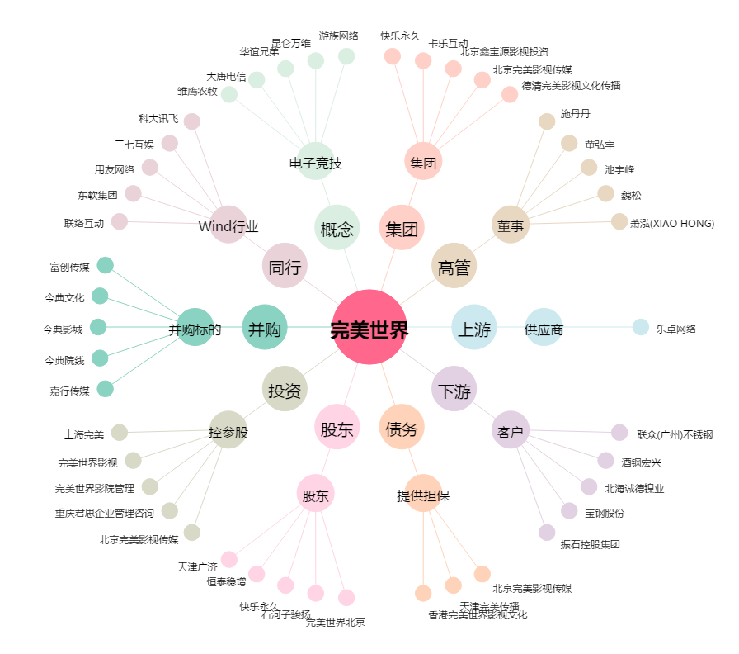
完美世界[002624.SZ] - 关系概览图

